画面定義書（ログイン画面）
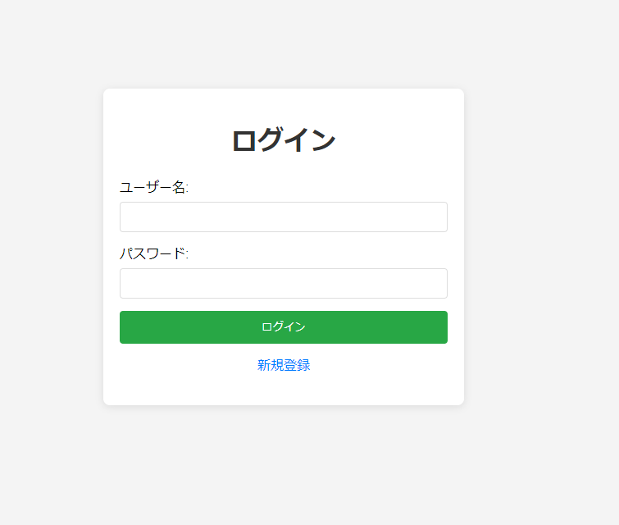
画面設計書
画面イメージ

画面定義書（新規登録画面）
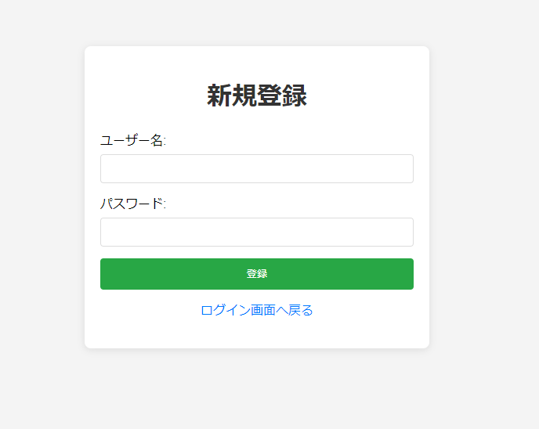
画面設計書
画面イメージ

画面定義書（プロジェクト一覧画面）
画面設計書
画面イメージ

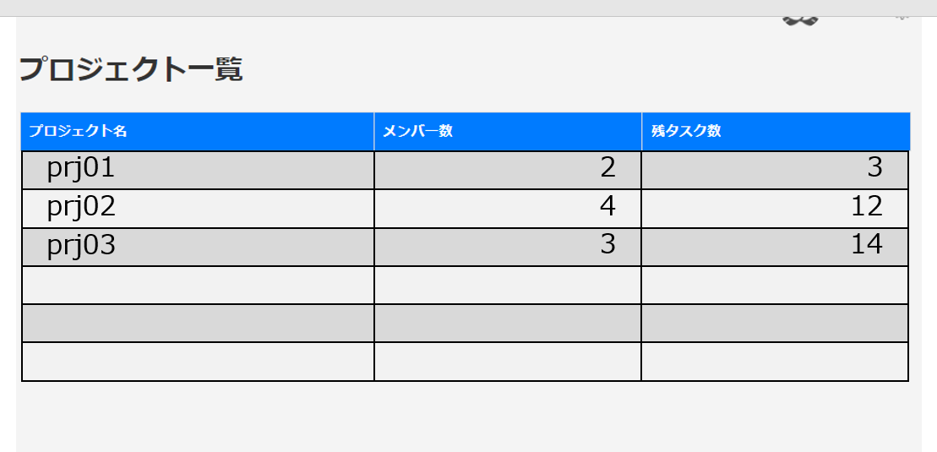

追加

画面定義書（タスク一覧画面）
画面設計書
画面イメージ

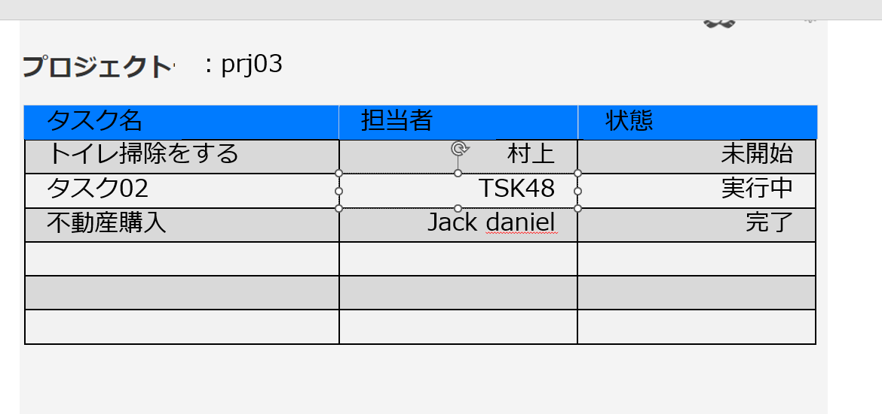

7追加追加あああｓＢｕｔｔｏｎ追加

画面定義書（タスク画面）
画面設計書
画面イメージ

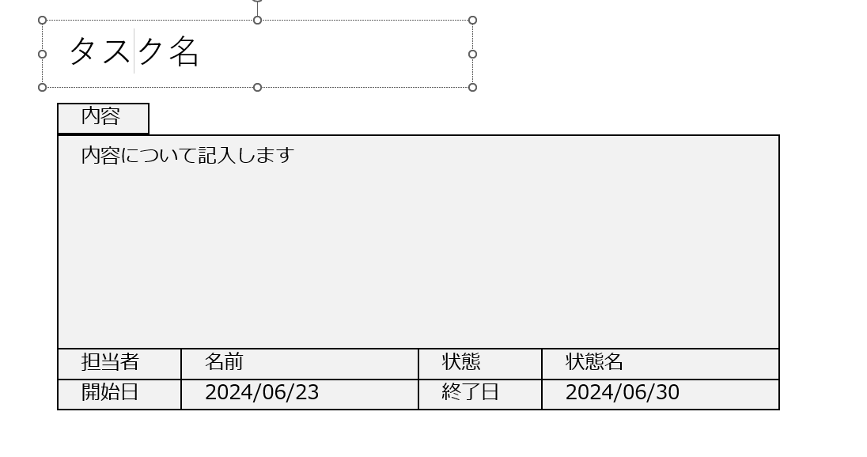

編集

